Sheet1 (4)
 | 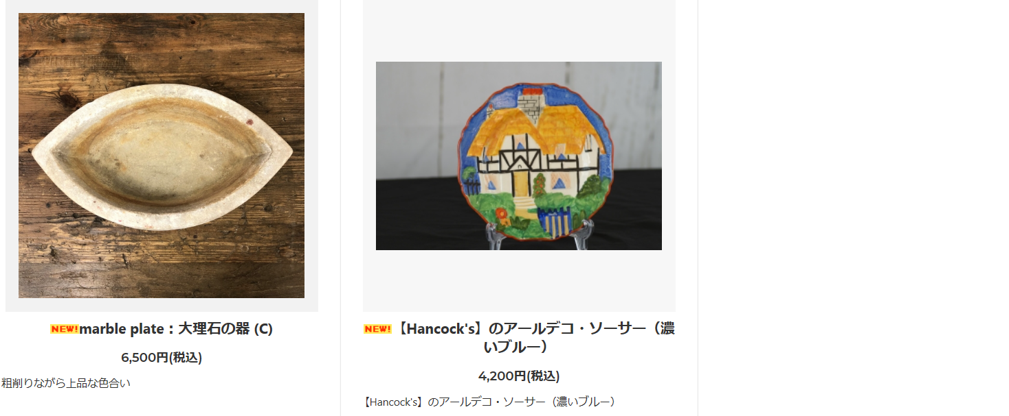 | 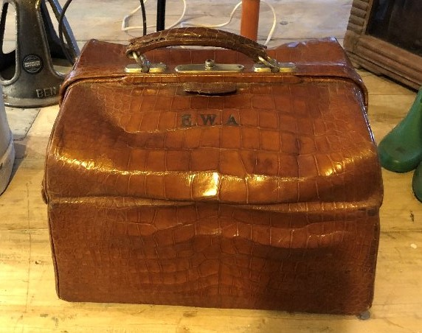 | 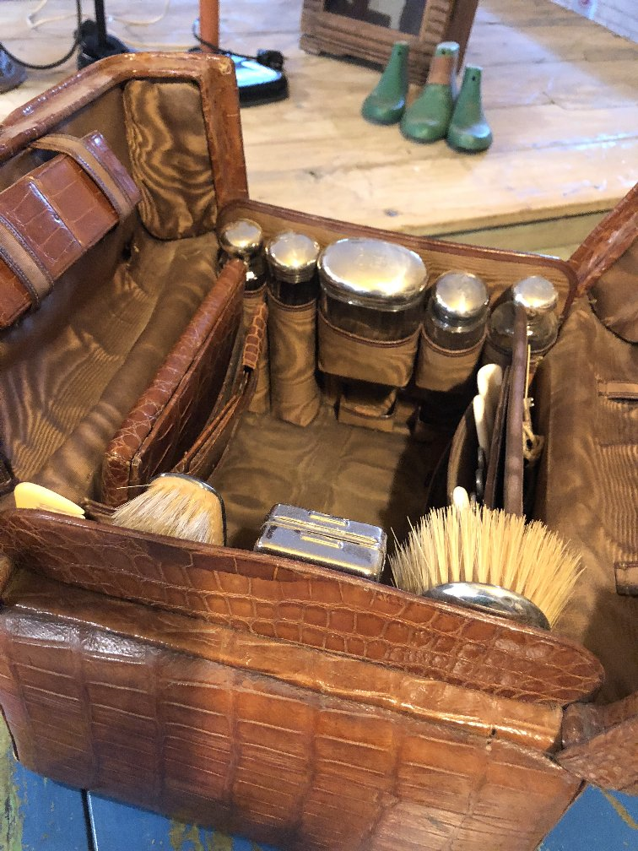
型番 | A5-0007 | A4-0006 | E2-0001
備考 | https://princessm.jp/?pid=133095325 | https://princessm.jp/?pid=130985970 | ﾄﾞｸﾀｰﾊﾞｯｸの形をしたイギリス紳士の旅行バック。ブラシ、化粧品入れなど、完璧にそろった商品です。詳細はお問合せ下さい。 | 40 | % OFF!
定価 | 6,500 | 4,200 | 168,000
特別価格 | 3,900 | 2,520 | 100,800

40 | 44X3, 350+80

Sheet1 (10)
 | 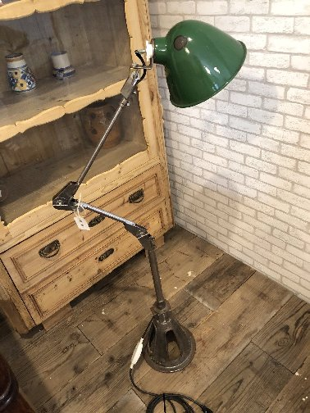 | 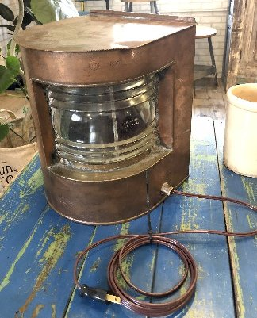 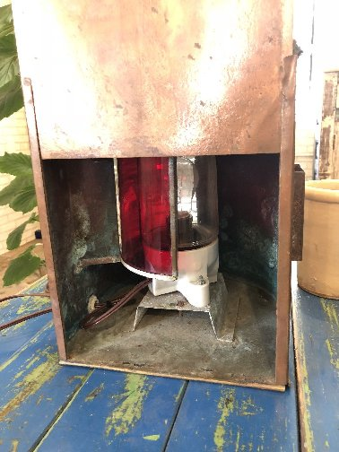 | 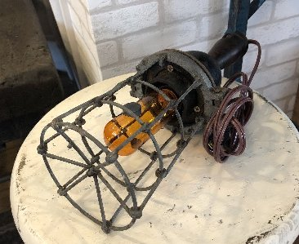 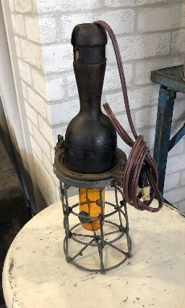
型番 | D1-0003 | D9-0001 | D9-0004
備考 | 体長約140cm、床におけるグリーンの傘がカワイイ スタンド ケーブル、SWは日本製に使えてありますので安全にご使用いただけます | 古い船舶用ライト。裏面からスリットを回転させると、明かりが透明と赤色に切り替わります。 こちらも電気系は日本製に交換済み | 細くてカワイイ電灯です。 こちらも電気系は日本製に交換してあり、アンティーク球をお付けしての納品です | 40 | % OFF!
定価 | 69,000 | 34,000 | 9,000
特別価格 | 41,400 | 20,400 | 5,400

40 | 44X3, 350+80

Sheet1 (11)
 | 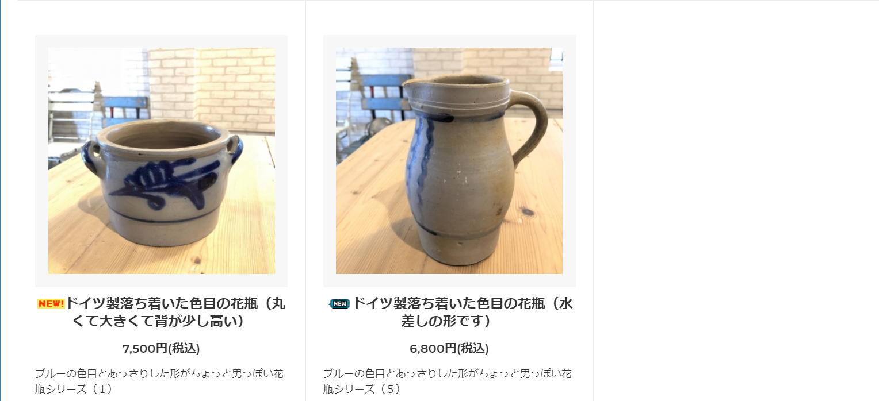 |  | 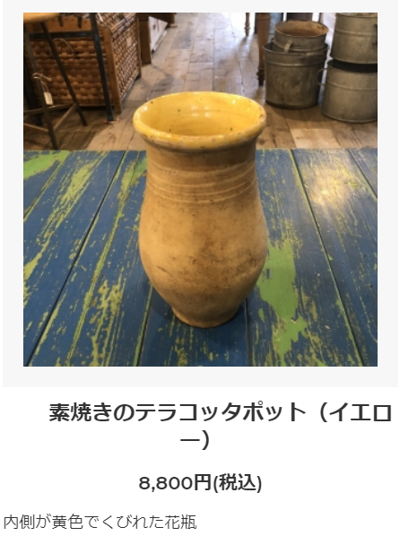
型番 | A1-0020 | A1-0024 | A1-0018 （茶色は-0017）
備考 | https://princessm.jp/?pid=132942964 | https://princessm.jp/?pid=132942969 | https://princessm.jp/?pid=133095337 | 40 | % OFF!
定価 | 7,500 | 6,800 | 8,800
特別価格 | 4,500 | 4,080 | 5,280

40 | 44X3, 350+80

